Sheet1

犬一覧（名前変えるべき）
😸
今日はどっち派？
今日は気分は？
投稿
掲示板
チャット
チャット

🔍
写真・動画を
選ぶ
猫〇 犬〇
グループをつくる
🔍
ログインID
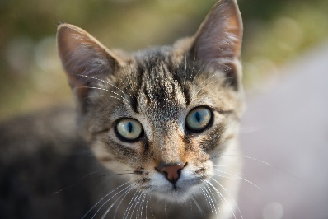
グループ
世界一かわいい猫
飼ってます！
5月オフ会の希望日程
パスワード
猫〇 犬〇
👤30
4/28.猫好きの交流会
東京でおすすめの
動物病院教えて
ログイン

タイトル
個人
👤39
4/2.15:00~Zoom オフ会
コメント
（＃？）
新規登録はこちら

投稿

🐶
猫一覧（名前変えるべき）
世界一かわいい猫
飼ってます！
新規登録
投稿
マイページ
掲示板
チャット
グループをつくる
🔍
閲覧
🔍
猫の青山
アイコン
掲示板
グループをつくる
うちの猫が世界一かわいいことを語る。
チャット
フォロー数
タイトル
🔍
グループ名
マイページ
ログアウト
フォロワー数
投稿内容
世界一かわいい猫
飼ってます！
概要説明、ひとこと
📍東京都
リアクション数
👤30

猫〇 犬〇
自宅で猫ちゃんを3匹飼っています。よろしくお願いします。
東京でおすすめの
動物病院教えて
👤39
削除
作成
名前：
情報の変更
猫〇 犬〇
メール：
投稿した写真を見る
リアクションした投稿を見る
住所：
削除
投稿
コスパいいおやつ
決定戦
👤12
メッセージを書く
パスワード：

フリースペース
昼下がりの猫
マイページ
アイコン
個人
猫の青山

猫の青山
会話をはじめる

登録する
フォロー数
フォロワー数
猫の青山
名前：
日向で寝ているうちの猫
#ペルシャ猫
フォローする
リアクション数
メール：
犬鈴木

自宅で猫ちゃんを3匹飼っています。よろしくお願いします。
住所：
猫の青山
パスワード：
フリースペース
メッセージを書く

更新する
個人

マイページに戻る
会話をはじめる

猫の青山

犬鈴木

掲示板

猫の青山

タイトル

投稿内容

コメント

送信

